Obra
RESUMO
 |  | Projeto | Colin Schroeder
 |  | Empresa | Grupo DUO
 |  | Revisão | R00
QUADRO DE ÁREAS

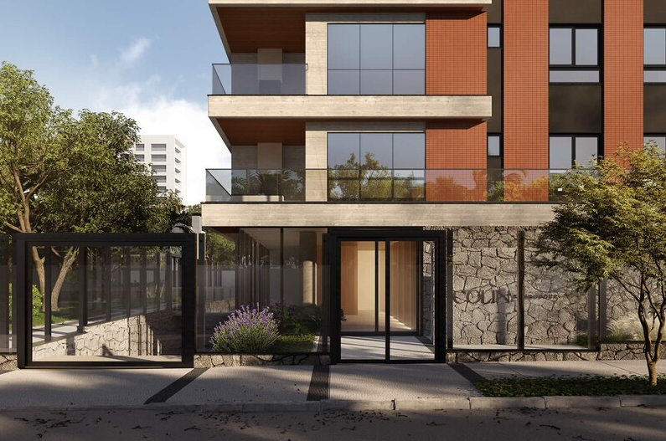
 | Descrição | Unidade |  | Quantidade | Imagens
 | MESES DE OBRA | MÊS |  | 42.00
 | ÁREA DO TERRENO | M² |  | 1,410.30
 | ÁREA CONSTRUÍDA | M² |  | 6,918.78
 | NÚMERO DE UNIDADES HABITACIONAIS | UN |  | 30.00
 | NÚMERO DE UNIDADES COMERCIAIS | UN
 | ÁREA PRIVATIVA | M²
 | NÚMERO DE PAVIMENTOS | UN |  | 23.00

 | 3º Subsolo | M² |  | 563.09
 | 2º Subsolo | M² |  | 563.09
 | 1º Subsolo | M² |  | 492.75
 | Térreo | M² |  | 461.09
 | 2º Pavimento | M² |  | 297.70
 | Pavimentos Tipos (x15) | M² |  | 4,121.55 | 274.77
 | Cobertura | M² |  | 283.92
 | Barrilete | M² |  | 39.73
 | Reservatórios | M² |  | 39.73
 | Urbanização | M² |  | 56.13
 |  | M²

 | ETAPA | VALOR ORÇADO | % | VALOR / m²
 | GERENCIAMENTO TÉCNICO E ADMINISTRATIVO | R$4,773,890.63 | 16.77% | R$689.99
 | MOVIMENTAÇÃO DE TERRA | R$495,334.16 | 1.74% | R$71.59
 | INFRAESTRUTURA | R$1,269,914.48 | 4.46% | R$183.55
 | CONTENÇÃO | R$1,540,547.10 | 5.41% | R$222.66
 | SUPRAESTRUTURA | R$4,631,663.22 | 16.27% | R$669.43
 | ALVENARIA | R$995,637.47 | 3.50% | R$143.90
 | IMPERMEABILIZAÇÃO E TRATAMENTOS | R$578,916.37 | 2.03% | R$83.67
 | INSTALAÇÕES ELÉTRICAS, HIDRÁULICAS, GLP E PREVENTIVAS | R$2,103,665.26 | 7.39% | R$304.05
 | EQUIPAMENTOS E SISTEMAS ESPECIAIS | R$1,243,883.40 | 4.37% | R$179.78
 | REVESTIMENTOS INTERNOS DE PAREDE | R$1,432,823.99 | 5.03% | R$207.09
 | REVESTIMENTOS INTERNOS DE TETO | R$674,623.17 | 2.37% | R$97.51
 | PISOS E PAVIMENTAÇÕES | R$1,873,726.27 | 6.58% | R$270.82
 | PINTURA INTERNA | R$1,176,214.96 | 4.13% | R$170.00
 | ESQUADRIAS, VIDROS E FERRAGENS | R$3,144,968.18 | 11.05% | R$454.56
 | LOUÇAS E METAIS | R$197,104.80 | 0.69% | R$28.49
 | REVESTIMENTOS E ACABAMENTOS EM FACHADA | R$1,075,313.71 | 3.78% | R$155.42
 | SERVIÇOS COMPLEMENTARES | R$905,391.40 | 3.18% | R$130.86
 | IMPREVISTOS | R$350,095.92 | 1.23% | R$50.60
 | TOTAL | R$28,463,714.50 | 100% | R$4,113.98
 | CUB/SC | R$3,012.64 | Jan-26 | 1,37 CUB

EPCs
Obra | Colin Schroeder
Empresa | Grupo DUO
Revisão | R00 |  |  |  | Guia pavimentos
Equipamentos de proteção coletiva |  |  |  |  | Pavimento | Área | Perímetro | Pé Direito
Bandejas de proteção
 |  |  |  |  | 3º Subsolo | 563.09 | 97.23 | 2.82
 | Descrição | Unidade | Quantidade | Imagem formulário | 2º Subsolo | 563.09 | 97.23 | 2.82
 | Perímetro de projeção embasamento | m | 97.23 |  | 1º Subsolo | 492.75 | 97.23 | 2.82
 | Perímetro de projeção Primária tipo 1 | m |  |  | Térreo | 461.09 | 97.23 | 3.30
 | Perímetro de projeção torre tipo 1 | m | 71.85 |  | 2º Pavimento | 297.70 | 71.85 | 2.68 | 43.856
 | Bandeja de proteção primária | m | 97.23 |  | 3º Pavimento - Tipo | 274.77 | 71.85 | 2.68 | 53.717
 | Bandeja de proteção secundária | m | 71.85 |  | 4º Pavimento - Tipo | 274.77 | 71.85 | 2.68
 | * Considerado as informações do Projeto de Segurança |  |  |  | 5º Pavimento - Tipo | 274.77 | 71.85 | 2.68
Guarda - corpo de vãos |  |  |  |  | 6º Pavimento - Tipo | 274.77 | 71.85 | 2.68
 |  |  |  |  | 7º Pavimento - Tipo | 274.77 | 71.85 | 2.68
 | Descrição | Unidade | Quantidade | Imagem formulário | 8º Pavimento - Tipo | 274.77 | 71.85 | 2.68
 | Perímetro de vãos | m | 924.31 |  | 9º Pavimento - Tipo | 274.77 | 71.85 | 2.68
 | Guarda - corpo de vãos | m | 924.31 |  | 10º Pavimento - Tipo | 274.77 | 71.85 | 2.68
 |  |  |  |  | 11º Pavimento - Tipo | 274.77 | 71.85 | 2.68
Guarda - corpo de desforma |  |  |  |  | 12º Pavimento - Tipo | 274.77 | 71.85 | 2.68
 |  |  |  |  | 13º Pavimento - Tipo | 274.77 | 71.85 | 2.68

 | Descrição | Unidade | Quantidade | Imagem formulário | 14º Pavimento - Tipo | 274.77 | 71.85 | 2.68
 | Perímetro de projeção da torre | m | 71.85 |  | 15º Pavimento - Tipo | 274.77 | 71.85 | 2.68
 | Repetições de pavimentos** | un | 4.00 |  | 16º Pavimento - Tipo | 274.77 | 71.85 | 2.68
 | Proteção de periferia pós desforma torre | m | 287.40 |  | 17º Pavimento - Tipo | 274.77 | 71.85 | 2.68
 |  |  |  |  | Nível técnico | 274.77 |  | 1.44 | NÃO CONSIDERADO ÁREA CONSTRUÍDA
Fechamento removível de vãos em madeira |  |  |  |  | Plano de cobertura | 283.92 |  | 3.10 | 74.65
 |  |  |  |  | Reservatórios | 39.73 |  | 3.95
 | Descrição | Unidade | Quantidade | Imagem formulário | Cob. Reservatório | 39.73 |  | 1.70
 | Área das portas de elevadores | m2 | 1.89
 | Quantidade de elevadores | un | 2.00
 | Quantidade de portas de elevadores | un | 22.00
 | Fechamento removível de vãos em madeira | m2 | 41.58

Fechamento removível de vãos de portas de entrada de apto em madeira


 | Descrição | Unidade | Quantidade | Imagem formulário
 | Área das portas de entrada | m2 | 1.89
 | Quantidade de portas de entrada | un | 31.00
 | Fechamento removível de vãos em madeira | m2 | 58.59

Tela fachadeira

 | Descrição | Unidade | Quantidade | Imagem formulário
 | Area da fachada | m² | 3,401.79
 | Tela fachadeira | m2 | 3,401.79

SLQA

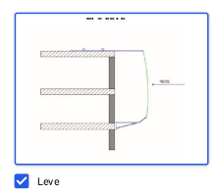
 | Descrição | Unidade | Quantidade | Imagem formulário
 | Perímetro de projeção da torre 1 | m | 71.85
 | Altura de cobrimento da tela | un | 4.54
 | SLQA | m2 | 326.20

Tapume

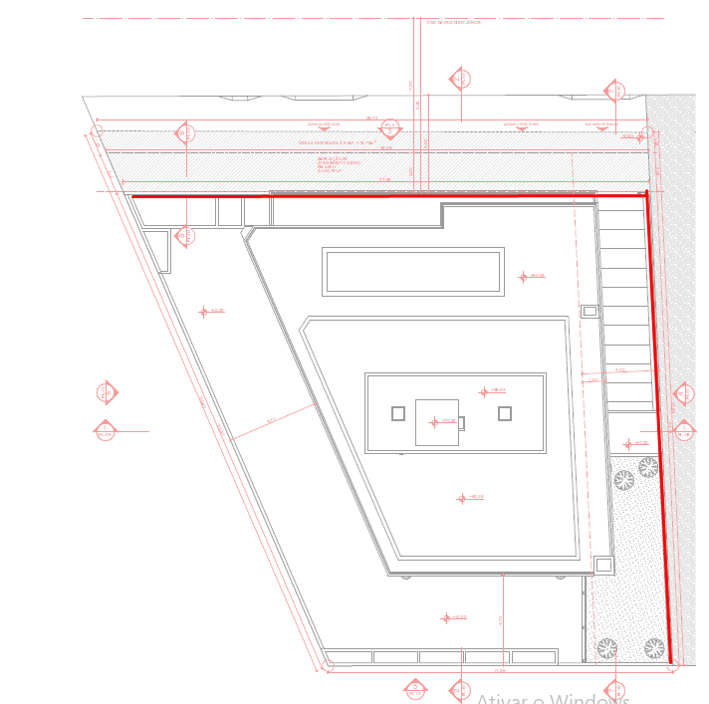
 | Descrição | Unidade | Quantidade | Imagem formulário
 | Perímetro de encontro com pavimentação | m | 55.28
 | Altura do tapume | m | 2.40
 | Tapume | m2 | 132.67

Linha de Vida

 | Descrição | Unidade | Quantidade | Imagem formulário
 | Perímetro de Pavimentos | m | 287.40
 | Linha de Vida | m | 287.40

CANTEIRO
Obra | Colin Schroeder
Empresa | Grupo DUO
Revisão | R00 |  |  |  |  |  | Número de funcionários |  |  |  | Produtividade média (h/m2)
Instalações de canteiro |  |  |  |  |  |  | Área construída | 6,601.28 |  |  | A.C/prazo | 235.76

Instalações de canteiro |  |  |  |  |  |  | Prazo da obra | 28.00 | meses |  | Pm | 49 | h/m2
 |  |  |  |  |  |  | NF | 65.00 | funcionários
 | Descrição | Unidade | Quantidade |  |  |  | Pavimentos | 10.00
 | Produtividade média | m2 / mês | 164.73 |  |  |  | Equipe administrativa | 5.00 | funcionários
 | Pm | h/m2 | 49.00
 | Numero de funcionários | un | 45.00
 | Equipe administrativa | un | 5.00 |  |  |  | Barracão interno | 347.62
 | Pontos de água e esgoto | un | 3.00 | 20 funcionários/ponto |  |  | Externo | 139.05
 | Bebedouro | un | 5.00 | 1 / 5 pav.
 | Ferramentas | R$ | R$ 36,000.00 | 800,00/func. |  |  |  | 486.67
 | EPI | R$ | R$ 100,000.00 | 500,00/func./ano
 | Banheiro | un | 3.00 | 1/20 func |  |  | Área refeitório | 1.00 | m²/funcionários
 |  |  |  |  |  |  |  | 65.00 | m²
Mobiliário de canteiro
 |  |  |  |  |  |  | Área de vestiário | 1.50 | m²/funcionários
 | Descrição | Unidade | Quantidade | Custo unitário | Custo total |  |  | 97.50 | m²
 | Cadeira | un | 8.00 | 200.00 | 1,600.00
 | Mesa | un | 1.00 | 1,000.00 | 1,000.00
 | Ar condicionado | un | 2.00 | 5,000.00 | 10,000.00
 | Armário | m | 4.00 | 900.00 | 3,600.00
 | Escrivaninha | un | 5.00 | 800.00 | 4,000.00
 | TOTAL |  |  |  | 20,200.00
 | Descrição | Unidade | Quantidade | Custo unitário | Custo total
 | Computador pessoal | un | 5.00 | 6,500.00 | 32,500.00
 | Impressora | un | 1.00 | 2,000.00 | 2,000.00
 | Roteador | un | 2.00 | 500.00 | 1,000.00
 | TOTAL |  |  |  | 35,500.00 |  | Área sanitários | 4.00 | m²

Instalações Provisórias (central de aço, formas, argamassa, almoxarifado geral, construções temporárias) |  |  |  |  |  |  | área lavatório | 2.40 | m²
 |  |  |  |  |  |  | Área de chuveiros | 5.60 | m²
 | Descrição | Unidade | Será utilizado | Quantidade | Custo unitário | Custo total
 | Central de aço | m2 | Sim | 15.00 | 115.48 | 1,732.27
 | Central de fôrmas | m2 | Sim | 15.00 | 115.48 | 1,732.27
 | Central de Argamassa | m2 | Sim | 15.00 | 115.48 | 1,732.27
 | Armazenamento de cerâmicas* | m2 | Sim | 13.00 | 201.22 | 2,615.92
 | Armazenamento de placas degesso* | m2 | Não | - | 201.22 | -
 | Armazenamento de blocos* | m2 | Sim | 13.00 | 201.22 | 2,615.92
 | Armazenamento de contramarcos* | m2 | Sim | 13.00 | 201.22 | 2,615.92
 | Armazenamento de portas e rodapés* | m2 | Sim | 13.00 | 201.22 | 2,615.92
 | Armazenamento de esquadrias* | m2 | Não | - | 201.22 | -
 | Armazenamento de instalações complementares* | m2 | Sim | 13.00 | 201.22 | 2,615.92
 | Armazenamento para estoque geral* | m2 | Sim | 13.00 | 201.22 | 2,615.92
 | Construções temporárias | m2 | Sim | 13.00 | 272.88 | 3,547.38
 | Almoxarifado geral | m2 | Sim | 150.00 | 272.88 | 40,931.30
 | Guarita | m2 | Não | - | - | -
 | Lava Rodas | m2 | Sim | 25.00 | - | -
 | TOTAL |  |  |  |  | 65,371.04
 |  |  |  |  |  |  | área lavatório | - | m²
 | * Central de armazenamento entre pavimentos
 |  |  |  |  |  |  | Área de chuveiros | - | m²
Sinalização

 | Descrição | Unidade | Será utilizado | Quantidade | Custo unitário | Custo total
 | Placa indicativa fixada na estrutura por pregos | VB | Sim | 1.00 | 7,891.02 | 7,891.02 | Escritório | 8.00 | m²/pessoa
 | Placa indicativa fixada em totem | VB | Sim | 1.00 | 1,578.20 | 1,578.20 |  | 40.00 | m²
 | Instalação de sinalizador noturno | m2 | Não |  |  | -
 | Sinalização com fita fixada em cone | m2 | Não |  |  | - | Almoxarifado | 100.00 | m2
 | Sinalização com fita fixada na estrutura amarrada | m2 | Não |  |  | -
 | TOTAL |  |  |  |  | 9,469.22
 |  |  |  |  |  |  | Ferramentas | 52,000.00 | 800 por funcionário

 |  |  |  |  |  |  | EPI | 32,500.00 | 500,00 por funcionário | Considerando entrega de 2 uniformes, capacete, bota, óculos e cinto

 |  |  |  |  |  |  | Banheiro | 1.00 | para cada | 20 | pessoas
 |  |  |  |  |  |  |  | 4.00

Ensaios
RESUMO
 |  | Projeto | Colin Schroeder
 |  | Empresa | Grupo DUO
 |  | Revisão | R00
ENSAIOS
Item | Descrição/Especificação | Unid. | V. Unit. (R$) | Qtde. | V. Total (R$) | Observações
 | CONTROLE TECNOLÓGICO - CONCRETO |  |  |  | 50,780.00
1 | Laudo e ART | vb | R$ 1,450.00 | 1.00 | R$ 1,450.00
2 | Controle Tecnologico Infraestrutura - Coleta materiais da obra | unid. | R$ 20.00 | 388.00 | R$ 7,760.00 | 4 CPs por caminhão betoneira de 8m³
3 | Controle Tecnologico Contenção - Coleta materiais da obra | unid. | R$ 20.00 | 292.00 | R$ 5,840.00 | 4 CPs por caminhão betoneira de 8m³
4 | Controle Tecnologico Supraestrutura - Coleta materiais da obra | unid. | R$ 20.00 | 764.00 | R$ 15,280.00 | 4 CPs por caminhão betoneira de 8m³
3 | Controle Tecnológico - Ensaio de concreto endurecido/grouth - compressão simples / Detalhe: Concreto | cps | R$ 12.50 | 1,444.00 | R$ 18,050.00
4 | Determinação do módulo de deformação tangente inicial (Eci) (módulo de elasticidade), Incluindo Avaliação Estática dos Resultados (NBR 8522 e NBR 12655) | ensaio | R$ 480.00 | 5.00 | R$ 2,400.00 | A cada 5 pav. (e quando houver troca de fornecedor)
 | ENSAIO PARA GUARDA-CORPO |  |  |  | 4,210.00
1 | Ensaio de guarda-corpo Determinação do esforço horizontal, esforço vertical e Resistencia a impactos | ensaios | R$ 4,210.00 | 1.00 | R$ 4,210.00 | 1 prototipo por projeto
 | ENSAIOS PARA ARGAMASSA DE REVESTIMENTO (FACHADA) |  |  |  | 1,260.00
1 | Ensaio de arrancamento de argamassa de revestimento Determinação da aderencia a tração | ensaios | R$ 1,260.00 | 1.00 | R$ 1,260.00 | 1 ensaio por torre
 | ENSAIO ARRANCAMENTO DE REBOCO |  |  |  | 1,260.00
1 | Ensaio de arrancamento de argamassa de reboco Determinação da aderencia a tração | ensaios | R$ 1,260.00 | 1.00 | R$ 1,260.00 | 1 ensaio por torre
 | ENSAIO PARA REVESTIMENTOS CERÂMICOS |  |  |  | 664.44
1 | Aderência em Revestimento Cerâmico Determinação da aderência a tração (NBR 13754) | ensaios | R$ 664.44 | 1.00 | R$ 664.44 | Torre Alta: 1 ensaio por torre, por referência de produto
 | ENSAIO PARA ANCORAGEM (GANHOS DA COBERTURA) |  |  |  | 1,680.00
1 | Arrancamento de ganchos da cobertura Ensaio de Arrancamento | ensaios | R$ 1,680.00 | 1.00 | R$ 1,680.00 | 1 ensaio por torre
 |  | SUBTOTAL: |  |  | R$59,854.44

Ger_Tec e Adm
PLANILHA DE ORÇAMENTO

PROJETO: |  | Colin Schroeder |  |  |  |  |  | REVISÃO: | DATA
EMPRESA: |  | Grupo DUO |  |  |  |  |  | R00 | 2024-09-16
GERENCIAMENTO EXECUTIVO
Atalho | NIVEL | Item | Descrição | Unidade | Quant. | Preço un | Total | Considerações | Situação
 | CÉLULA CONSTRUTIVA | 01 | SERVIÇOS TÉCNICOS |  |  |  | 2,405,432.05 |  |  | 50.39%
 | ETAPA | 01.001 | ESTUDOS, PROJETOS, CONSULTORIA E ENSAIOS |  |  |  | 772,571.76 |  |  | 16.18%
 | SUBETAPA | 01.001.001 | Estudos |  |  |  | 10,300.00 |  |  | 0.22%
 | SUBETAPA | 01.001.002 | Projetos |  |  |  | 552,152.35 |  |  | 11.57%
 | SUBETAPA | 01.001.003 | Consultorias |  |  |  | 150,264.96 |  |  | 3.15%
 | SUBETAPA | 01.001.004 | Ensaios |  |  |  | 59,854.44 |  |  | 1.25%
 | ETAPA | 01.002 | CONSUMOS, TAXAS E DOCUMENTOS |  |  |  | 1,632,860.29 |  | - | 34.20%
 | SUBETAPA | 01.002.001 | Licenciamentos, Taxas, Impostos, Aprovações e Seguros |  |  |  | 1,609,594.93 |  |  | 33.72%
 | SUBETAPA | 01.002.002 | Documentos |  |  |  | 23,265.36 |  |  | 0.49%
 | CÉLULA CONSTRUTIVA | 02 | SERVIÇOS INICIAIS |  |  |  | 1,882,298.58 |  |  | 39.43%
 | ETAPA | 02.001 | SEGURANÇA, MEIO AMBIENTE E SAÚDE |  |  |  | 650,897.99 |  |  | 13.63%
 | SUBETAPA | 02.001.001 | Segurança do Trabalho |  |  |  | 310,000.00 |  |  | 6.49%
 | SUBETAPA | 02.001.002 | Equipamentos de proteção de canteiro |  |  |  | 263,507.36 |  |  | 5.52%
 | SUBETAPA | 02.001.003 | Meio Ambiente |  |  |  | 74,599.31 |  |  | 1.56%
 | SUBETAPA | 02.001.004 | Saúde Ocupacional |  |  |  | 2,791.32 |  |  | 0.06%
 | ETAPA | 02.002 | ADMINISTRAÇÃO E CANTEIRO DE OBRA |  |  |  | 1,231,400.59 |  |  | 25.79%
 | SUBETAPA | 02.002.001 | Equipe de Gestão e Apoio |  |  |  | 908,029.37 |  |  | 19.02%
 | SUBETAPA | 02.002.002 | Despesas de Consumo e Manutenção |  |  |  | 33,769.85 |  |  | 0.71%
 | SUBETAPA | 02.002.003 | Despesas de Consumo e Manutenção |  |  |  | 190,421.52 |  |  | 3.99%
 | SUBETAPA | 02.002.004 | Instalações Provisórias de Canteiro de Obra |  |  |  | 84,929.09 |  |  | 1.78%
 | SUBETAPA | 02.002.005 | Ligações Provisórias |  |  |  | 14,250.75 |  |  | 0.30%
 | CÉLULA CONSTRUTIVA | 03 | EQUIPAMENTOS |  |  |  | 486,160.00 |  |  | 10.18%
 | ETAPA | 03.001 | EQUIPAMENTOS |  |  |  | 486,160.00 |  |  | 10.18%
 | SUBETAPA | 03.001.001 | Equipamentos de Obra |  |  |  | 386,500.00 |  |  | 8.10%
 | SERVIÇO | 03.001.001.001 | Aquisição Elevador cremalheira | UN | 1.00 | 235,000.00 | 235,000.00 | Estimado com base em índices históricos | Lançado ERP
 | SERVIÇO | 03.001.001.002 | Manutenção Inicial Elevador cremalheira | UN | 1.00 | 5,500.00 | 5,500.00 | Estimado com base em índices históricos | Lançado ERP
 | SERVIÇO | 03.001.001.003 | Manutenção Periódica Elevador cremalheira | mês | 19.00 | 1,200.00 | 22,800.00 | Estimado com base em índices históricos | Lançado ERP
 | SERVIÇO | 03.001.001.004 | Montagem e Desmontagem Elevador cremalheira | UN | 1.00 | 10,100.00 | 10,100.00 | Estimado com base em índices históricos | Lançado ERP
 | SERVIÇO | 03.001.001.005 | Mobilização e Desmobilização Elevador cremalheira | UN | 1.00 | 2,800.00 | 2,800.00 | Estimado com base em índices históricos | Lançado ERP
 | SERVIÇO | 03.001.001.006 | Aquisição Mini Grua | UN | 1.00 | 79,000.00 | 79,000.00 | Estimado com base em índices históricos | Lançado ERP
 | SERVIÇO | 03.001.001.007 | Manutenção Inicial Mini Grua | UN | 1.00 | 3,500.00 | 3,500.00 | Estimado com base em índices históricos | Lançado ERP
 | SERVIÇO | 03.001.001.008 | Manutenção Periódica Mini Grua | UN | 18.00 | 1,000.00 | 18,000.00 | Estimado com base em índices históricos | Lançado ERP
 | SERVIÇO | 03.001.001.009 | Montagem e Desmontagem Mini Grua | UN | 1.00 | 7,000.00 | 7,000.00 | Estimado com base em índices históricos | Lançado ERP
 | SERVIÇO | 03.001.001.010 | Mobilização e Desmobilização Mini Grua | UN | 1.00 | 2,800.00 | 2,800.00 | Estimado com base em índices históricos | Lançado ERP
 | SUBETAPA | 03.001.002 | Andaimes e balancins |  |  |  | 48,960.00 |  |  | 1.03%
 | SERVIÇO | 03.001.002.001 | Locação Andaime tubular tipo torre | mês | 6.00 | 510.00 | 3,060.00 | Estimado com base em índices históricos | Lançado ERP
 | SERVIÇO | 03.001.002.002 | Locação Andaime suspenso motorizado | mês | 6.00 | 5,400.00 | 32,400.00 | Estimado com base em índices históricos | Lançado ERP
 | SERVIÇO | 03.001.002.003 | Montagem/Troca Andaime suspenso motorizado | UN | 30.00 | 450.00 | 13,500.00 | 2 montagens por serviço | Lançado ERP
 | SUBETAPA | 03.001.003 | Ferramentas de Obra |  |  |  | 50,700.00 |  |  | 1.06%
 | SERVIÇO | 03.001.003.001 | Locação Carrinho plataforma | mês | 20.00 | 1,000.00 | 20,000.00 | Estimado com base em índices históricos | Lançado ERP
 | SERVIÇO | 03.001.003.002 | Locação Rompedor | mês | 20.00 | 1,535.00 | 30,700.00 | Estimado com base em índices históricos | Lançado ERP
 |  |  | TOTAL |  |  |  | 4,773,890.63
 |  |  |  |  |  | 4,773,890.63 | CÉLULA CONSTRUTIVA
 |  |  |  |  |  | 4,773,890.63 | ETAPA
 |  |  |  |  |  | 4,773,890.63 | SUBETAPA
 |  |  |  |  |  | 4,773,890.63 | SERVIÇO
 |  |  |  |  |  | 4,773,890.63 | OBRA
 |  |  |  |  |  | #REF! | BASES

Ger_Executivo
PLANILHA DE ORÇAMENTO

PROJETO: |  | Colin Schroeder |  |  |  |  |  | REVISÃO: | DATA
EMPRESA: |  | Grupo DUO |  |  |  |  |  | R00 - Ana Luisa | 2025-10-22
GERENCIAMENTO EXECUTIVO
Atalho | NIVEL | Item | Descrição | Unidade | Quant. | Preço un | Total | Considerações | Situação
 | CÉLULA CONSTRUTIVA | 01 | MOVIMENTAÇÃO DE TERRA |  |  |  | 495,334.16 | R$ 71.59 m²
 | CÉLULA CONSTRUTIVA | 02 | INFRAESTRUTURA |  |  |  | 1,269,914.48 | R$ 183.55 m²
 | CÉLULA CONSTRUTIVA | 03 | CONTENÇÃO |  |  |  | 1,540,547.10 | R$ 222.66 m²
 | CÉLULA CONSTRUTIVA | 04 | SUPRAESTRUTURA |  |  |  | 4,631,663.22 | R$ 669.43 m²
 | CÉLULA CONSTRUTIVA | 05 | ALVENARIAS E VEDAÇÕES |  |  |  | 995,637.47 | R$ 143.90 m²
 | CÉLULA CONSTRUTIVA | 06 | IMPERMEABILIZAÇÃO E TRATAMENTOS |  |  |  | 578,916.37 | R$ 83.67 m²
 | CÉLULA CONSTRUTIVA | 07 | SISTEMAS E INSTALAÇÕES HIDROSSANITÁRIAS E DRENAGEM |  |  |  | 783,283.61 | R$ 113.21 m²
 | CÉLULA CONSTRUTIVA | 08 | SISTEMAS E INSTALAÇÕES ELÉTRICAS |  |  |  | 1,096,394.46 | R$ 158.47 m²
 | CÉLULA CONSTRUTIVA | 09 | INSTALAÇÕES PREVENTIVAS |  |  |  | 148,503.30 | R$ 21.46 m²
 | CÉLULA CONSTRUTIVA | 10 | INSTALAÇÕES DE GÁS |  |  |  | 75,483.89 | R$ 10.91 m²
 | CÉLULA CONSTRUTIVA | 11 | INSTALAÇÕES DE COMUNICAÇÕES |  |  |  | 142,565.73 | R$ 20.61 m²
 | CÉLULA CONSTRUTIVA | 12 | EQUIPAMENTOS E SISTEMAS ESPECIAIS |  |  |  | 888,670.68 | R$ 128.44 m²
 | CÉLULA CONSTRUTIVA | 13 | CLIMATIZAÇÃO, EXAUSTÃO MECÂNICA E PRESSURIZAÇÃO |  |  |  | 212,647.00 | R$ 30.73 m²
 | CÉLULA CONSTRUTIVA | 14 | REVESTIMENTOS INTERNOS DE PAREDE |  |  |  | 1,432,823.99 | R$ 207.09 m²
 | CÉLULA CONSTRUTIVA | 15 | REVESTIMENTOS INTERNOS DE TETO |  |  |  | 674,623.17 | R$ 97.51 m²
 | CÉLULA CONSTRUTIVA | 16 | PISOS E PAVIMENTAÇÕES |  |  |  | 1,873,726.27 | R$ 270.82 m²
 | CÉLULA CONSTRUTIVA | 17 | SISTEMAS DE PINTURA INTERNA |  |  |  | 1,176,214.96 | R$ 170.00 m²
 | CÉLULA CONSTRUTIVA | 18 | ESQUADRIAS, VIDROS E FERRAGENS |  |  |  | 3,144,968.18 | R$ 454.56 m²
 | CÉLULA CONSTRUTIVA | 19 | LOUÇAS E METAIS |  |  |  | 197,104.80 | R$ 28.49 m²
 | CÉLULA CONSTRUTIVA | 20 | REVESTIMENTOS E ACABAMENTOS EM FACHADA |  |  |  | 1,075,313.71 | R$ 155.42 m²
 | CÉLULA CONSTRUTIVA | 21 | SERVIÇOS COMPLEMENTARES E FINAIS |  |  |  | 905,391.40 | R$ 130.86 m²
 | CÉLULA CONSTRUTIVA | 22 | IMPREVISTOS E CONTINGÊNCIAS |  |  |  | 350,095.92 | R$ 50.60 m²
 |  |  |  |  |  | 23,689,823.87 | CÉLULA CONSTRUTIVA
 |  |  |  |  |  | 23,689,823.87 | ETAPA
 |  |  |  |  |  | 23,689,823.87 | SUBETAPA
 |  |  |  |  |  | 23,689,823.87 | SERVIÇO
 |  |  |  |  |  | 37,673,585.49 | OBRA
...

Estacas
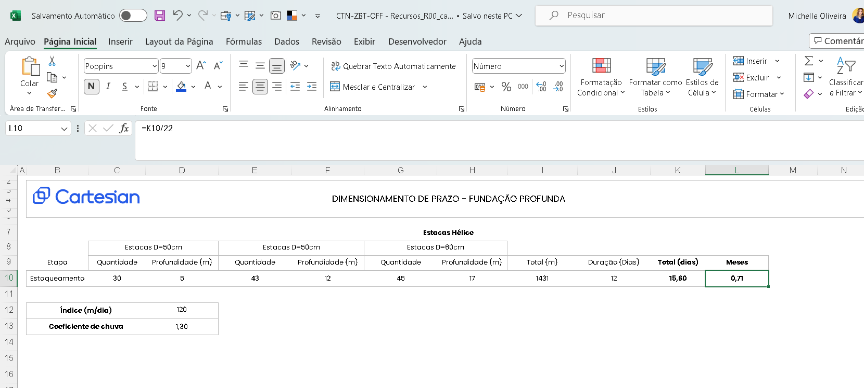
RESUMO
 | Projeto | Colin Schroeder
 | Empresa | Grupo DUO
 | Revisão | R00
ESTACAS
ITEM | TIPO | QUANT | DIMENSÕES UNITÁRIAS |  |  |  | TOTAL | ESCAV | BOTA-FORA | CONCRETO |  | QUANTIDADE POR ITEM CA-50 |  | TAXA AÇO
 |  |  | C. Topo | C. Apoio | Ø peça | H |  |  |  |  |  |  |  | KG/M3
 |  |  | m | m | m | m | m | m3 | m3 | m3 | TIPO | 6.3 | 16.0 | 6,699.00
PROJETO: 02 Colin_02Est_LocEstacas_R00.pdf
FUNDAÇÃO PROFUNDA | Hélice diam 70 cm | 60 |  | 18.9500 | 0.70 | 18.95 | 1,137.00 | 437.57 | 568.84 | 437.57 | 40 MPa | 482.00 | 6,217.00 | 15.31
TOTAL GERAL | Arrasamento | 60 |  |  |  |  | 1,137.00 | 437.57 | 568.84 | 437.57 |  | 482.00 | 6,217.00 | 15.31
OBSERVAÇÕES: |  |  |  |  | Hélice diam 35 cm | 0.35 | 0.00 |  |  | 0.00 | 20 MPa
 |  |  |  |  | Hélice diam 40 cm | 0.4 | 0.00 |  |  | 0.00 | 25 MPa
 |  |  |  |  | Hélice diam 50 cm | 0.5 | 0.00 |  |  | 0.00 | 30 MPa
 |  |  |  |  | Hélice diam 60 cm | 0.6 | 0.00 |  |  | 0.00 | 35 MPa
 |  |  |  |  | Hélice diam 70 cm | 0.7 | 1,137.000 |  |  | 437.57 | 40 MPa
 |  |  |  |  | Hélice diam 80 cm | 0.8 | 0.00 |  |  | 0.00 | .... MPa
 |  |  |  |  | Hélice diam 90 cm | 0.9 | 0.00 |  |  | 0.00 | .... MPa
 |  |  |  |  | E.P. Hélice diam 70 cm | 0.7 | 0.00 |  |  | 0.00 | .... MPa
 |  |  |  |  | - |  | 0.00 |  |  | 0.00 | .... MPa

CUSTO
*proposta salva no drive

Fundação Rasa
 |  |  | Projeto: | Colin Schroeder
 |  |  | Empresa: | Grupo DUO
 |  |  | Revisão: | R00
FUNDAÇÃO RASA
 |  |  |  |  | Lona | Escavação | Apiolamento | Reaterro | Bota Fora | Lastro brita | Lastro Concreto | Forma | Imperm. | 20 Mpa | 30 Mpa | 35 Mpa | 40 Mpa | 45 Mpa | Total Concreto Projetista
 |  |  |  |  | m2 | m3 | m2 | m3 | m3 | m3 | m3 | m2 | m2 | m3 | m3 | m3 | m3 | m3
 |  |  |  | Fundação Rasa |  | 454.97 | 149.87 | 221.97 | 302.90 | - | 14.99 | 414.61 | 489.76 | - | - | 7.94 | 233.00 | -
 |  |  |  | Laje Fundação | 630.93 | - | - | - | - | 31.55 | - | 79.09 | 710.02 | - | - | 126.19 | - | -

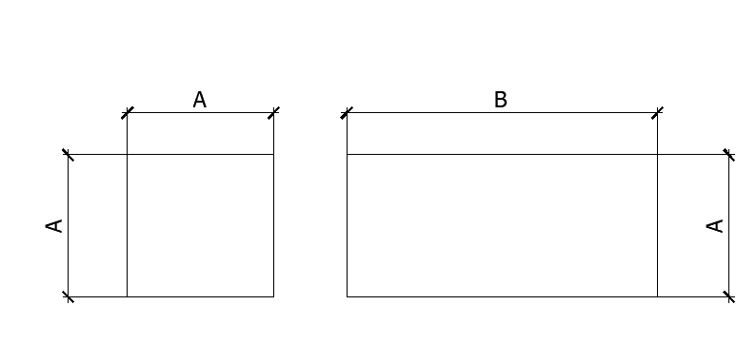
BLOCOS QUADRADOS RETANGULARES
ITEM |  |  |  |  | QUANT | Dimensões Unitárias - m |  |  | Adição |  | Quantidade de Serviços |  |  |  |  |  |  |  |  |  |  |  | Detalhe Típico
 |  |  |  |  |  | LARGURA | COMPR | ALTURA | largura | altura | Escav | Apiloam | Reaterro | Bota-fora | Lastro |  |  | Fôrma | Imperm | Concreto | Tipo
 |  |  |  |  |  | A | B | C | m | m | m3 | m2 | m3 | m3 | esp | m3 | m3 | m2 | m2 | m3
PROJETO: |  |  |  |  |  |  |  |  |  |  |  |  |  |  |  | Brita | Concreto
B1 | Colin_14Est_DetBlocos1-4_R00 |  |  |  | 1 | 4.40 | 1.00 | 1.40 | 1.20 |  | 18.48 | 4.40 | 12.32 | 8.01 | 0.10 |  | 0.44 | 15.12 | 19.52 | 6.16 | 40 Mpa
B9=B10 | Colin_14Est_DetBlocos1-4_R00 |  |  |  | 2 | 2.70 | 2.70 | 1.30 | 1.20 |  | 42.59 | 14.58 | 23.63 | 24.64 | 0.10 |  | 1.46 | 28.08 | 57.24 | 18.95 | 40 Mpa
B6/B7 | Colin_16Est_DetBlocos3-4_R00 |  |  |  | 1 | 4.80 | 7.20 | 2.10 | 1.20 |  | 110.88 | 34.56 | 38.30 | 94.35 | 0.10 |  | 3.46 | 50.40 | 84.96 | 72.58 | 40 Mpa
B11 | Colin_14Est_DetBlocos1-4_R00 |  |  |  | 1 | 1.00 | 1.00 | 0.80 | 0.60 |  | 2.30 | 1.00 | 1.50 | 1.04 | 0.10 |  | 0.10 | 3.20 | 4.20 | 0.80 | 40 Mpa
 |  |  |  |  |  |  |  |  | 0.60 |  | 0.00 | 0.00 | 0.00 | 0.00 | 0.10 |  | 0.00 | 0.00 | 0.00 | 0.00 | 40 Mpa
TOTAL GERAL - BLOCOS QUADRADOS RETANGULARES |  |  |  |  |  |  |  |  |  |  | 174.25 | 54.54 | 75.76 | 128.04 |  | 0.00 | 5.45 | 96.80 | 165.92 | 98.49

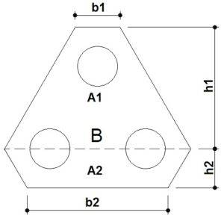
BLOCOS TRIANGULARES |  |  |  |  |  |  |  |  |  |  |  |  |  |  |  |  |  |  |  |  |  |  | Detalhe Típico
ITEM |  | QUANT | LADO 1 DO BLOCO | LADO 2 DO BLOCO | LADO 3 DO BLOCO | LADO 4 DO BLOCO | LADO 5 DO BLOCO | ALTURA DO BLOCO | Adição |  | Quantidade de Serviços
 |  | R | h1 + h2 | h2 | B | b2 | b1 | Hb | largura | altura | Escav | Apiloam | Reaterro | Bota-fora | Lastro |  |  | Fôrma | Imperm | Concreto | Tipo
 |  | UD | m | m | m | m | m | m | m | m | m3 | m2 | m3 | m3 | esp | m3 | m3 | m2 | m2 | m3
PROJETO: |  |  |  |  |  |  |  |  |  |  |  |  |  |  |  | Brita | Concreto
B5 | Colin_15Est_DetBlocos2-4_R00 | 1 | 3.35 | 2.04 | 3.67 | 2.86 | 0.00 | 1.45 | 0.60 |  | 26.12 | 9.05 | 12.99 | 17.06 | 0.10 |  | 0.91 | 16.71 |  | 13.13 | 40 Mpa
B2=B3=B8 | Colin_15Est_DetBlocos2-4_R00 | 3 | 2.33 | 0.39 | 4.24 | 3.47 | 2.31 | 2.10 | 0.60 |  | 93.63 | 23.58 | 44.11 | 64.38 | 0.10 |  | 2.36 | 70.63 |  | 49.52 | 40 Mpa
 |  |  |  |  |  |  |  |  | 0.60 |  | 0.00 | 0.00 | 0.00 | 0.00 | 0.10 |  | 0.00 | 0.00 |  | 0.00 | 40 Mpa
 |  |  |  |  |  |  |  |  | 0.60 |  | 0.00 | 0.00 | 0.00 | 0.00 | 0.10 |  | 0.00 | 0.00 |  | 0.00 | 40 Mpa
TOTAL GERAL - BLOCOS TRIANGULARES |  |  |  |  |  |  |  |  |  |  | 119.74 | 32.63 | 57.10 | 81.44 |  | 0.00 | 3.26 | 87.34 | 0.00 | 62.65

BLOCOS DIFERENCIADOS |  |  |  |  |  |  |  |  |  |  |  |  |  |  |  |  |  |  |  |  |  |  | Detalhe Típico
ITEM |  | QUANT |  |  |  | PERÍMETRO | ÁREA DE TOPO | ALTURA DO BLOCO | Adição |  | Quantidade de Serviços
 |  | R |  |  |  |  |  | Hb | largura | altura | Escav | Apiloam | Reaterro | Bota-fora | Lastro |  |  | Fôrma | Imperm | Concreto | Tipo
 |  | UD |  |  |  | m | m² | m | m | m | m3 | m2 | m3 | m3 | esp | m3 | m3 | m2 | m2 | m3
PROJETO: |  |  |  |  |  |  |  |  |  |  |  |  |  |  |  | Brita | Concreto
B4 | Colin_15Est_DetBlocos-4_R00 | 1 |  |  |  | 19.84 | 24.50 | 1.90 | 0.60 |  | 69.17 | 24.50 | 22.62 | 60.52 | 0.10 |  | 2.45 | 37.70 |  | 46.55 | 40 Mpa
 |  |  |  |  |  |  |  |  | 0.60 |  | 0.00 | 0.00 | 0.00 | 0.00 | 0.10 |  | 0.00 | 0.00 |  | 0.00 | 40 Mpa
TOTAL GERAL - BLOCOS DIFERENCIADOS |  |  |  |  |  |  |  |  |  |  | 69.17 | 24.50 | 22.62 | 60.52 |  | 0.00 | 2.45 | 37.70 | 0.00 | 46.55

VIGAS FUNDAÇÃO
ITEM |  |  |  | Quant. | Dimensões Unitárias - m |  |  |  | Adição |  | Quantidade de Serviços
 |  |  |  |  | LARG | COMP | ALT |  | largura | altura | Escav | Apiloam | Reaterro | Bota-fora | Lastro |  |  | Fôrma | Imperm | Concreto | Tipo
 |  |  |  |  | A | C | B | lados | m | m | m3 | m2 | m3 | m3 | esp | m3 | m3 | m2 | m2 | m3
PROJETO: |  |  |  |  |  |  |  |  |  |  |  |  |  |  |  | Brita | Concreto
12X30 |  |  |  | 1 | 0.12 | 2.55 | 0.30 | 2 | 0.60 |  | 0.55 | 0.31 | 0.46 | 0.12 | 0.10 |  | 0.03 | 1.53 | 1.84 | 0.09 | 40 Mpa |  | 1.83528
12X40 |  |  |  | 1 | 0.12 | 2.53 | 0.40 | 2 | 0.60 |  | 0.73 | 0.30 | 0.61 | 0.16 | 0.10 |  | 0.03 | 2.02 | 2.33 | 0.12 | 40 Mpa |  | 2.32668
12X50 |  |  |  | 1 | 0.12 | 3.08 | 0.50 | 2 | 0.60 |  | 1.11 | 0.37 | 0.92 | 0.24 | 0.10 |  | 0.04 | 3.08 | 3.45 | 0.18 | 40 Mpa |  | 3.44848
12X165 |  |  |  | 1 | 0.12 | 5.34 | 1.65 | 2 | 1.20 |  | 11.63 | 0.64 | 10.57 | 1.37 | 0.10 |  | 0.06 | 17.62 | 18.26 | 1.06 | 40 Mpa |  | 18.2628
15X50 |  |  |  | 1 | 0.15 | 1.43 | 0.50 | 2 | 0.60 |  | 0.54 | 0.21 | 0.43 | 0.14 | 0.10 |  | 0.02 | 1.43 | 1.64 | 0.11 | 40 Mpa |  | 1.6445
18X40 |  |  |  | 1 | 0.18 | 4.00 | 0.40 | 2 | 0.60 |  | 1.25 | 0.72 | 0.96 | 0.37 | 0.10 |  | 0.07 | 3.20 | 3.92 | 0.29 | 40 Mpa |  | 3.92
18X50 |  |  |  | 1 | 0.18 | 5.35 | 0.50 | 2 | 0.60 |  | 2.09 | 0.96 | 1.61 | 0.63 | 0.10 |  | 0.10 | 5.35 | 6.31 | 0.48 | 40 Mpa |  | 6.313
20X40 |  |  |  | 1 | 0.20 | 11.13 | 0.40 | 2 | 0.60 |  | 3.56 | 2.23 | 2.67 | 1.16 | 0.10 |  | 0.22 | 8.90 | 11.13 | 0.89 | 40 Mpa |  | 11.13
20X50 |  |  |  | 1 | 0.20 | 6.38 | 0.50 | 2 | 0.60 |  | 2.55 | 1.28 | 1.91 | 0.83 | 0.10 |  | 0.13 | 6.38 | 7.66 | 0.64 | 40 Mpa |  | 7.656
20X80 |  |  |  | 1 | 0.20 | 9.09 | 0.80 | 2 | 0.60 |  | 5.82 | 1.82 | 4.36 | 1.89 | 0.10 |  | 0.18 | 14.54 | 16.36 | 1.45 | 40 Mpa |  | 16.362
25X35 |  |  |  | 1 | 0.25 | 4.33 | 0.35 | 2 | 0.60 |  | 1.29 | 1.08 | 0.91 | 0.49 | 0.10 |  | 0.11 | 3.03 | 4.11 | 0.38 | 40 Mpa |  | 4.1135
25X40 |  |  |  | 1 | 0.25 | 18.33 | 0.40 | 2 | 0.60 |  | 6.23 | 4.58 | 4.40 | 2.38 | 0.10 |  | 0.46 | 14.66 | 19.25 | 1.83 | 40 Mpa |  | 19.2465
25X50 |  |  |  | 1 | 0.25 | 21.67 | 0.50 | 2 | 0.60 |  | 9.21 | 5.42 | 6.50 | 3.52 | 0.10 |  | 0.54 | 21.67 | 27.09 | 2.71 | 40 Mpa |  | 27.0875
30X50 |  |  |  | 1 | 0.30 | 5.79 | 0.50 | 2 | 0.60 |  | 2.61 | 1.74 | 1.74 | 1.13 | 0.10 |  | 0.17 | 5.79 | 7.53 | 0.87 | 40 Mpa |  | 7.527
30X200 |  |  |  | 1 | 0.30 | 2.44 | 2.00 | 2 | 1.20 |  | 7.32 | 0.73 | 5.86 | 1.90 | 0.10 |  | 0.07 | 9.76 | 10.49 | 1.46 | 40 Mpa |  | 10.492
40X50 |  |  |  | 1 | 0.40 | 12.83 | 0.50 | 2 | 0.60 |  | 6.42 | 5.13 | 3.85 | 3.34 | 0.10 |  | 0.51 | 12.83 | 17.96 | 2.57 | 40 Mpa |  | 17.962
40X120 |  |  |  | 1 | 0.40 | 8.06 | 1.20 | 2 | 1.20 |  | 15.48 | 3.22 | 11.61 | 5.03 | 0.10 |  | 0.32 | 19.34 | 22.57 | 3.87 | 40 Mpa |  | 22.568
45X65 |  |  |  | 1 | 0.45 | 3.56 | 0.65 | 2 | 0.60 |  | 2.43 | 1.60 | 1.39 | 1.35 | 0.10 |  | 0.16 | 4.63 | 6.23 | 1.04 | 40 Mpa |  | 6.23
55X90 |  |  |  | 1 | 0.55 | 10.64 | 0.90 | 2 | 0.60 |  | 11.01 | 5.85 | 5.75 | 6.85 | 0.10 |  | 0.59 | 19.15 | 25.00 | 5.27 | 40 Mpa |  | 25.004
 |  |  |  | 1 |  |  |  | 2 | 0.60 |  | 0.00 | 0.00 | 0.00 | 0.00 | 0.10 |  | 0.00 | 0.00 | 0.00 | 0.00 | 40 Mpa
 |  |  |  | 1 |  |  |  | 2 | 0.60 |  | 0.00 | 0.00 | 0.00 | 0.00 | 0.10 |  | 0.00 | 0.00 | 0.00 | 0.00 | 40 Mpa
 |  |  |  |  |  |  |  | 2 | 0.60 |  | 0.00 | 0.00 | 0.00 | 0.00 | 0.10 |  | 0.00 | 0.00 | 0.00 | 0.00 | 40 Mpa
TOTAL GERAL - VIGAS FUNDAÇÃO |  |  |  |  |  | 138.53 |  |  |  |  | 91.81 | 38.20 | 66.50 | 32.90 |  | 0.00 | 3.82 | 174.93 | 213.13 | 25.31

PILARS FUNDAÇÃO
ITEM |  |  |  | Quant. | Dimensões Unitárias - m |  |  |  | Adição |  | Quantidade de Serviços
 |  |  |  |  | LARG | COMP | ALT | Forma | largura | altura | Escav | Apiloam | Reaterro | Bota-fora | Lastro |  |  | Fôrma | Imperm | Concreto | Tipo
 |  |  |  |  | A | C | B | lados | m | m | m3 | m2 | m3 | m3 | esp | m3 | m3 | m2 | m2 | m3
PROJETO: |  |  |  |  |  |  |  |  |  |  |  |  |  |  |  | Brita | Concreto
P1 |  |  | ESTIMATIVA | 1 | 0.40 | 1.20 | 1.30 | 4 | 1.20 |  | 2.50 | 0.48 | 1.87 | 0.81 | 0.10 |  | 0.05 | 6.24 | 6.72 | 0.62 | 35 Mpa
P2 |  |  | ESTIMATIVA | 1 | 0.40 | 0.90 | 1.30 | 4 | 1.20 |  | 1.87 | 0.36 | 1.40 | 0.61 | 0.10 |  | 0.04 | 4.68 | 5.04 | 0.47 | 35 Mpa
P3 |  |  | ESTIMATIVA | 1 | 0.55 | 0.90 | 1.30 | 4 | 1.20 |  | 2.05 | 0.50 | 1.40 | 0.84 | 0.10 |  | 0.05 | 4.68 | 5.18 | 0.64 | 35 Mpa
P4 | U 80x424x30x25 |  | ESTIMATIVA | 2 | 0.80 | 0.25 | 1.30 | 4 | 1.20 |  | 1.30 | 0.40 | 0.78 | 0.68 | 0.10 |  | 0.04 | 2.60 | 2.80 | 0.52 | 35 Mpa
P4 | U 80x424x30x25 |  | ESTIMATIVA | 1 | 0.30 | 3.74 | 1.30 | 4 | 1.20 |  | 7.29 | 1.12 | 5.83 | 1.90 | 0.10 |  | 0.11 | 19.45 | 20.57 | 1.46 | 35 Mpa
P5 |  |  | ESTIMATIVA | 1 | 0.30 | 1.70 | 1.30 | 4 | 1.20 |  | 3.32 | 0.51 | 2.65 | 0.86 | 0.10 |  | 0.05 | 8.84 | 9.35 | 0.66 | 35 Mpa
P6 | U 214.5x386x18x18 |  | ESTIMATIVA | 2 | 0.18 | 2.15 | 1.30 | 4 | 1.20 |  | 7.70 | 0.77 | 6.69 | 1.31 | 0.10 |  | 0.08 | 22.31 | 22.69 | 1.00 | 35 Mpa
P6 | U 214.5x386x18x18 |  | ESTIMATIVA | 1 | 0.18 | 3.50 | 1.30 | 4 | 1.20 |  | 6.28 | 0.63 | 5.46 | 1.06 | 0.10 |  | 0.06 | 18.19 | 18.82 | 0.82 | 35 Mpa
P7 |  |  | ESTIMATIVA | 1 | 0.45 | 0.65 | 1.30 | 4 | 1.20 |  | 1.39 | 0.29 | 1.01 | 0.49 | 0.10 |  | 0.03 | 3.38 | 3.67 | 0.38 | 35 Mpa
P8 |  |  | ESTIMATIVA | 1 | 0.45 | 0.85 | 1.30 | 4 | 1.20 |  | 1.82 | 0.38 | 1.33 | 0.65 | 0.10 |  | 0.04 | 4.42 | 4.80 | 0.50 | 35 Mpa
P9 |  |  | ESTIMATIVA | 1 | 0.40 | 0.70 | 1.30 | 4 | 1.20 |  | 1.46 | 0.28 | 1.09 | 0.47 | 0.10 |  | 0.03 | 3.64 | 3.92 | 0.36 | 35 Mpa
P10 |  |  | ESTIMATIVA | 1 | 0.35 | 1.00 | 1.30 | 4 | 1.20 |  | 2.01 | 0.35 | 1.56 | 0.59 | 0.10 |  | 0.03 | 5.20 | 5.55 | 0.45 | 35 Mpa
P11 |  |  | ESTIMATIVA | 1 | 0.12 | 0.30 | 1.30 | 4 | 1.20 |  | 0.51 | 0.04 | 0.47 | 0.06 | 0.10 |  | 0.00 | 1.56 | 1.60 | 0.05 | 35 Mpa
 |  |  |  |  |  |  |  | 4 | 0.60 |  | 0.00 | 0.00 | 0.00 | 0.00 | 0.10 |  | 0.00 | 0.00 | 0.00 | 0.00 | 35 Mpa
TOTAL GERAL - PILARS FUNDAÇÃO |  |  |  |  |  |  |  |  |  |  | 39.50 | 6.11 | 31.56 | 10.33 |  | 0.00 | 0.61 | 105.19 | 110.71 | 7.94

LAJE FUNDAÇÃO
 | ITEM |  |  |  | Dimensões Unitárias - m |  |  |  | FORMA | Lona | Escav | Apiloam | Reaterro | Bota-fora | Lastro |  |  | FORMA | Imperm | CONCRETO | Tipo | LAJE / MOLDE
 |  |  |  | ÁREA | QUANT | ÁREA | PERÍMETRO | ALT | COEF | m2 | m3 | m2 | m3 | m3 | esp | m3 | m3 | UNIT | m2 | m3 |  | TIPO | UNIT | TOTAL
PROJETO: |  |  |  |  |  |  |  |  |  |  |  |  |  |  |  | Brita | Concreto
 | L1 |  |  |  | 1 | 9.00 | 15.74 | 0.20 | 1.00 | 9.00 | 1.80 |  |  |  | 0.05 | 0.45 |  | 3.15 | 12.15 | 1.80 | 35 Mpa | MOLDADA IN LOCO
 | L2 |  |  |  | 1 | 12.76 | 20.74 | 0.20 | 1.00 | 12.76 | 2.55 |  |  |  | 0.05 | 0.64 |  | 4.15 | 16.91 | 2.55 | 35 Mpa | MOLDADA IN LOCO
 | L3 |  |  |  | 1 | 15.75 | 24.41 | 0.20 | 1.00 | 15.75 | 3.15 |  |  |  | 0.05 | 0.79 |  | 4.88 | 20.63 | 3.15 | 35 Mpa | MOLDADA IN LOCO
 | L4 |  |  |  | 1 | 73.08 | 35.41 | 0.20 | 1.00 | 73.08 | 14.62 |  |  |  | 0.05 | 3.65 |  | 7.08 | 80.16 | 14.62 | 35 Mpa | MOLDADA IN LOCO
 | L5 |  |  |  | 1 | 63.33 | 32.29 | 0.20 | 1.00 | 63.33 | 12.67 |  |  |  | 0.05 | 3.17 |  | 6.46 | 69.79 | 12.67 | 35 Mpa | MOLDADA IN LOCO
 | L6 |  |  |  | 1 | 49.23 | 29.41 | 0.20 | 1.00 | 49.23 | 9.85 |  |  |  | 0.05 | 2.46 |  | 5.88 | 55.11 | 9.85 | 35 Mpa | MOLDADA IN LOCO
 | L7 |  |  |  | 1 | 26.32 | 21.91 | 0.20 | 1.00 | 26.32 | 5.26 |  |  |  | 0.05 | 1.32 |  | 4.38 | 30.70 | 5.26 | 35 Mpa | MOLDADA IN LOCO
 | L8 |  |  |  | 1 | 12.93 | 15.56 | 0.20 | 1.00 | 12.93 | 2.59 |  |  |  | 0.05 | 0.65 |  | 3.11 | 16.04 | 2.59 | 35 Mpa | MOLDADA IN LOCO
 | L9 |  |  |  | 1 | 59.63 | 10.43 | 0.20 | 1.00 | 59.63 | 11.93 |  |  |  | 0.05 | 2.98 |  | 2.09 | 61.72 | 11.93 | 35 Mpa | MOLDADA IN LOCO
 | L10 |  |  |  | 1 | 2.96 | 6.90 | 0.20 | 1.00 | 2.96 | 0.59 |  |  |  | 0.05 | 0.15 |  | 1.38 | 4.34 | 0.59 | 35 Mpa | MOLDADA IN LOCO
 | L11 |  |  |  | 1 | 32.65 | 7.23 | 0.20 | 1.00 | 32.65 | 6.53 |  |  |  | 0.05 | 1.63 |  | 1.45 | 34.10 | 6.53 | 35 Mpa | MOLDADA IN LOCO
 | L12 |  |  |  | 1 | 21.55 | 19.07 | 0.20 | 1.00 | 21.55 | 4.31 |  |  |  | 0.05 | 1.08 |  | 3.81 | 25.36 | 4.31 | 35 Mpa | MOLDADA IN LOCO
 | L13 |  |  |  | 1 | 64.68 | 13.16 | 0.20 | 1.00 | 64.68 | 12.94 |  |  |  | 0.05 | 3.23 |  | 2.63 | 67.31 | 12.94 | 35 Mpa | MOLDADA IN LOCO
 | L14 |  |  |  | 1 | 43.78 | 27.17 | 0.20 | 1.00 | 43.78 | 8.76 |  |  |  | 0.05 | 2.19 |  | 5.43 | 49.21 | 8.76 | 35 Mpa | MOLDADA IN LOCO
 | L15 |  |  |  | 1 | 46.14 | 27.65 | 0.20 | 1.00 | 46.14 | 9.23 |  |  |  | 0.05 | 2.31 |  | 5.53 | 51.67 | 9.23 | 35 Mpa | MOLDADA IN LOCO
 | L16 |  |  |  | 1 | 20.50 | 18.34 | 0.20 | 1.00 | 20.50 | 4.10 |  |  |  | 0.05 | 1.03 |  | 3.67 | 24.17 | 4.10 | 35 Mpa | MOLDADA IN LOCO
 | L17 |  |  |  | 1 | 20.76 | 18.63 | 0.20 | 1.00 | 20.76 | 4.15 |  |  |  | 0.05 | 1.04 |  | 3.73 | 24.49 | 4.15 | 35 Mpa | MOLDADA IN LOCO
 | L18 |  |  |  | 1 | 24.40 | 19.89 | 0.20 | 1.00 | 24.40 | 4.88 |  |  |  | 0.05 | 1.22 |  | 3.98 | 28.38 | 4.88 | 35 Mpa | MOLDADA IN LOCO
 | L19 |  |  |  | 1 | 9.94 | 12.90 | 0.20 | 1.00 | 9.94 | 1.99 |  |  |  | 0.05 | 0.50 |  | 2.58 | 12.52 | 1.99 | 35 Mpa | MOLDADA IN LOCO
 | L20 |  |  |  | 1 | 21.54 | 18.62 | 0.20 | 1.00 | 21.54 | 4.31 |  |  |  | 0.05 | 1.08 |  | 3.72 | 25.26 | 4.31 | 35 Mpa | MOLDADA IN LOCO
 |  |  |  |  | 1 |  |  |  | 1.00 | 0.00 |  |  |  |  | 0.05 | 0.00 |  | 0.00 | 0.00 | 0.00 | 35 Mpa | MOLDADA IN LOCO
TOTAL GERAL - LAJE FUNDAÇÃO |  |  |  |  |  |  |  |  |  | 630.93 |  |  |  |  |  | 31.55 | - | 79.09 | 710.02 | 126.19 |  |  | - | -

Aço_Infraestrutura
RESUMO
 | Projeto | Colin Schroeder
 | Empresa | Grupo DUO
 | Revisão | R00 - Edileni Pereira
ARMAÇÃO FUNDAÇÃO DIRETA
ITEM |  | QUANT | QUANTIDADE POR ITEM CA-50 |  |  |  |  |  |  | CA-60 |  |  | Forma | Concreto | TIPO
 |  |  | 6.3 | 8.0 | 10.0 | 12.5 | 16.0 | 20.0 | 25.0 | 5.0 | TR 08644 | 0.0 | m² | m³
PROJETO: Colin_14Est_DetBlocos1-4_R00, Colin_14Est_DetBlocos2-4_R00, Colin_14Est_DetBlocos3-4_R00, Colin_14Est_DetBlocos4-4_R00 |  |  |  |  |  |  |  |  |  |  |  |  | 221.36 | 206.93 |  | 105.69661238
B1-B9-B10-B11 | Colin_14Est_DetBlocos1-4_R00 | 1 | 1.70 | 231.90 | 667.70 | 775.90 | 478.40 |  |  | 2 |  |  | 47.48 | 26.64 | 40 MPa
B5-B2-B3-B8 | Colin_15Est_DetBlocos2-4_R00 | 1 | 47.30 | 100.40 | 740.00 | 338.70 | 5,943.80 |  |  |  |  |  | 86.77 | 61.17 | 40 MPa
B6/B7 | Colin_16Est_DetBlocos3-4_R00 | 1 |  |  | 201.30 | 505.40 | 702.90 |  | 5,944.10 |  |  |  | 50.40 | 72.57 | 40 MPa
B4 | Colin_15Est_DetBlocos-4_R00 | 1 |  |  | 155.00 | 840.00 |  | 1,208.60 | 2,987.10 |  |  |  | 36.71 | 46.55 | 40 MPa
PROJETO: |  |  |  |  |  |  |  |  |  |  |  |  | 0.00 | 97.27
LAJES | ESTIMATIVA | 1 |  |  | 7,781.60 |  |  |  |  |  |  |  |  | 97.27 | 40 MPa | Quantidade Visus
PROJETO: Colin_19Est_DetVigBaldrame1-2_R01, Colin_20Est_DetVigBaldrame2-2_R01 |  |  |  |  |  |  |  |  |  |  |  |  | 125.76 | 17.69 |  | 127.29225551
DET. VIGAS BALDRAME 1-2 | Colin_19Est_DetVigBaldrame1-2_R01 | 1 | 8.00 | 92.60 | 84.20 | 203.90 | 213.60 | 159.00 |  | 152.60 |  |  | 63.60 | 8.95 | 35 MPa
DET. VIGAS BALDRAME 2-2 | Colin_20Est_DetVigBaldrame2-2_R01 | 1 | 91.20 | 32.60 | 71.00 | 171.50 | 373.10 | 479.30 |  | 119.20 |  |  | 62.16 | 8.74 | 35 MPa
PROJETO: |  |  |  |  |  |  |  |  |  |  |  |  | 61.04 | 9.39
VIGAS DE TRAVAMENTO | Colin_03Est_FBaldrame_R01 | 1 |  |  |  | 1,244.30 |  |  |  | 124.20 |  |  | 61.04 | 9.39 | 35 MPa
 | TOTAL | 33,273.70 | 148.20 | 457.50 | 9,700.80 | 4,079.70 | 7,711.80 | 1,846.90 | 8,931.20 | 397.60 | 0.00 | 0.00 | 408.16 | 331.28
 |  |  |  |  |  |  |  |  |  |  |  |  |  | 27.08 | 35 MPa
 |  |  |  |  |  |  |  |  |  |  |  |  |  | 304.20 | 40 MPa

Diafragma
RESUMO
 | Projeto | Colin Schroeder
 | Empresa | Grupo DUO
 | Revisão | R00
CORTINA
ITEM | DIMENSÕES UNITÁRIAS - m |  |  | Adição |  |  | ESCAV | APILOA | REATER | BOTA FORA | LASTRO | FORMA |  | FORMA (PROJETISTA) | CONCRETO | CONCRETO (PROJETISTA) |  | TAXA AÇO (KG/M3) | IMPERM | RESUMO - CONCRETO
 | LARG | COMP | ALT | LARG | ALT | QUANT |  |  |  |  | m3 |  |  |  |  |  |  |  |  | m3 | TIPO
 | A | C | B | m | m |  | m3 | m2 | m3 | m3 | 0.05 | lados | m2 |  | m3 |  | TIPO | 115 | m2
PROJETO: Colin_03Est_FBaldrame_R00.dwg |  |  |  |  |  |  |  |  |  |  |  |  |  |  |  |  |  |  |  | 0.00 | 20 MPa
PAREDE DIAFRAGMA - ESTIMATIVA | 0.38 | 97.25 | 13.77 |  |  | 1 | 508.84 |  | 0.00 | 661.50 |  |  |  |  | 508.84 |  | 40 MPa | 58,517.08 |  | 0.00 | 25 MPa
MURETA GUIA | 0.10 | 97.25 | 1.00 | 0.60 |  | 2 | 210.05 |  | 116.69 | 121.36 |  | 2 | 388.98 |  | 19.45 |  | 40 MPa | 1,555.92 |  | 543.07 | 40 MPa
VIGA DE COROAMENTO | 0.38 | 97.25 | 0.40 |  |  | 1 |  |  |  | 0.00 |  | 2 | 77.80 |  | 14.78 |  | 40 MPa | 1,182.50
 | TOTAL GERAL | 194.49 |  |  |  |  | 718.89 | 0.00 | 116.69 | 782.86 | 0.00 |  | 466.78 | 0.00 | 543.07 | 0.00 |  | 61,255.50 | 0.00

C
B
A
 |  |  | 11.22
IMPERMEABILIZAÇÃO DA CORTINA |  |  |  |  |  |  |  |  |  | DETALHE TÍPICO
Total

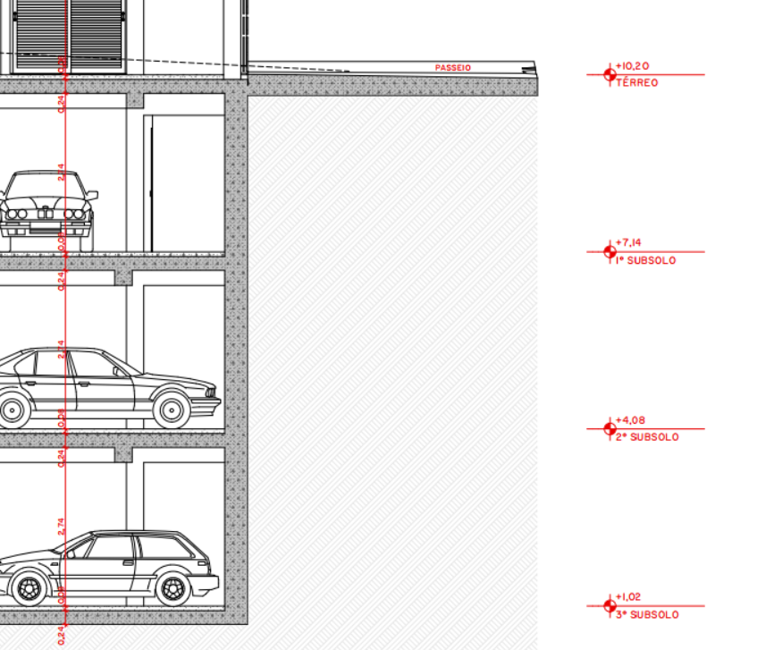

 |  |  |  |  |  |  |  |  |  |  |  |  |  |  |  |  |  |  |  | X
 |  |  |  |  |  |  |  |  |  |  |  |  |  |  |  |  |  |  |  | 1.00

INSTALAÇÕES - ESTIMATIVAS
RESUMO
 | Projeto | Colin Schroeder
 | Empresa | #REF!
 | Revisão | R00 - Ana Luisa
INSTALAÇÕES
Descrição | Unidade | Quantidade | Valor (R$) | Total | Consideração | Status | Pavimentos
COMUNICAÇÕES |  |  |  |  |  |  | Subsolos | Terreo | 2º pav | Tipo | Cobertura
Instalação de CFTV | m2 | 6,918.78 | 2.00 | 13,837.56 | Média | Lançado Sienge |  |  |  |  |  | 13,837.56 | 2.00
Instalações de TV VHF/CABO/SATÉLITE | m2 | 6,918.78 | 3.00 | 20,756.34 | Média | Lançado Sienge
Instalações de Gás e GLP
Hidrantes | m2 | 6,918.78 | 3.62 | 25,045.98 | Média Mosaico | Lançado Sienge | - | - | - | - | - | - | 0.00
Sinalização de emergência e extintores | m2 | 6,918.78 | 1.08 | 7,472.28 | Média Mosaico | Lançado Sienge | - | - | - | - | - | - | 0.00
Central de Alarmes | m2 | 6,918.78 | 1.36 | 9,409.54 | Média Mosaico | Lançado Sienge | - | - | - | - | - | - | 0.00
Instalações De Gás | m2 | 6,918.78 | 5.91 | 40,889.99 | Média Mosaico | Lançado Sienge |  |  |  |  |  | - | 7.60
Climatização, exaustão mecânica e pressurização |  |  |  |  |  |  |  |  |  |  |  | Geral
Infraestrutura para instalacao de ar condicionado | Unidade | 101.00 | 1,200.00 | 121,200.00 | Ponto | Lançado Sienge | - | - | 9.00 | 90.00 | 2.00 | 101.00 | 35.00
Equipamento de ar-condicionado instalado | Unidade | 6.00 | 2,566.17 | 15,397.00 | Ponto | Lançado Sienge | - | - | 4.00 | - | 2.00 | 6.00
Estrutura de exaustão | Unidade | 21.00 | 900.00 | 18,900.00 | Ponto | Lançado Sienge | - | - | 1.00 | 20.00 | - | 21.00
Exaustores Churrasqueira - contar pontos | Unidade | 33.00 | 2,000.00 | 66,000.00 | Ponto | Lançado Sienge | - | - | 1.00 | 30.00 | 2.00 | 33.00

